Foglio1
DIMENSIONAMENTO RADIATORI NEGOZIO
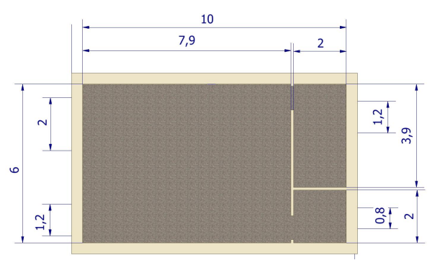
T est | -7 | °C
T int | 20 | °C
T terreno | 10 | °C
Userr | 1.2 | w/m2/k
Upareti | 1.03 | w/m2/k
Upavim. | 0.5 | w/m2/k
Altezza | 3.5 | m

BAGNO | U | A | DT | Esposiz. | P.T. | Q watt
par. N | 1.03 | 5.72 | 27 | 1.2 | 1.2 | 229.1
serr. N | 1.2 | 1.28 | 27 | 1.2 | 1.2 | 59.7
par. E | 1.03 | 7 | 27 | 1.15 | 1.2 | 268.6
Pavimento | 0.5 | 4 | 10 | 1 | 1.2 | 24.0
 |  |  |  |  |  | 581.4
Ventilazione | 4 | ricambi/ora
Portata | 0.0187 | Kg/h | 4*Volume/3600 * 1,2
Ct aria | 1006 | J/kg k
Q vent. | 507.0 € | watt

Qtot | 1088.5 | watt

MAGAZZINO | U | A | DT | Esposiz. | P.T. | Q watt | NEGOZIO | U | A | DT | Esposiz. | P.T. | Q watt
par. N | 1.03 | 11.73 | 27 | 1.2 | 1.2 | 469.7 | par. S | 1.03 | 13.96 | 27 | 1.2 | 1.2 | 559.0
serr. N | 1.2 | 1.92 | 27 | 1.2 | 1.2 | 89.6 | serr. S | 1.2 | 7.04 | 27 | 1.2 | 1.2 | 328.5
 |  |  |  |  |  |  | par. E | 1.03 | 27.65 | 27 | 1.5 | 1.2 | 1384.1
Pavimento | 0.5 | 7.8 | 10 | 1 | 1.2 | 46.8 | Pavimento | 0.5 | 47.4 | 10 | 1 | 1.2 | 284.4
 |  |  |  |  |  | 606.1 |  |  |  |  |  |  | 2556.0
Ventilazione | 0.4 | ricambi/ora |  |  |  |  | Ventilazione | 0.4 | ricambi/ora
Portata | 0.0036 | Kg/h | =4*Volume/3600 * 1,2 |  |  |  | Portata | 0.0221 | Kg/h | 4*Volume/3600 * 1,2
Ct aria | 1006 | J/kg k |  |  |  |  | Ct aria | 1006 | J/kg k
Q vent. | 98.9 | watt |  |  |  |  | Q vent. | 600.8 | watt

Qtot | 705.0 | watt |  |  |  |  | Qtot | 3156.8 | watt

Dispersioni | Q | DT 30K | n° elem. | DT 30K | n° elem.
 |  | 500/80 |  | 800/80
Bagno | 1088.5 | 51.8 | 22 | 76.6 | 15
Magazzino | 705.0 | 51.8 | 14 | 76.6 | 10
Negozio | 3156.8 | 51.8 | 61 | 76.6 | 42

Schema tubi radiatori
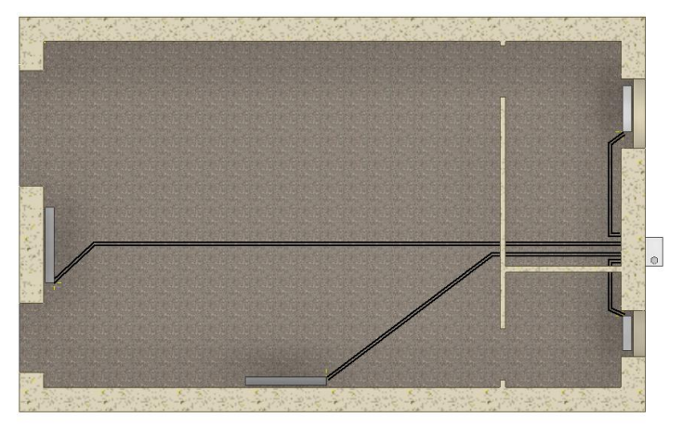

800/80 10

800/80 21

 |  |  |  |  |  |  |  |  | caldaia + collettore

800/80 21
800/80 15
 |  |  |  |  |  |  |  |  | non ci sta sotto la finestra !!!
 |  |  |  |  |  |  |  |  | spostare su parete fredda

